Zeitplan IPA
 |  |  |  |  |  |  |  |  |  |  |  |  |  |  |  |  |  |  |  |  |  |  |  |  |  |  |  |  |  |  |  |  |  |  |  |  |  |  |  |  |  |  |  |  |  |  |  |  |  |  |  |  |  |  |  |  |  |  |  |  |  |  |  |  | Spalte am
Zeitplan |  |  | Tag 1 |  |  |  | Tag 2 |  |  |  | WE |  |  |  | Tag 3 |  |  |  | Tag 4 |  |  |  | Tag 5 |  |  |  | Tag 6 |  |  |  | WE Ostern |  |  |  |  |  |  |  | Tag 7 |  |  |  | Tag 8 |  |  |  | Tag 9 |  |  |  | Tag 10 |  |  |  | WE |  |  |  | Tag 11 |  |  |  |  |  | Schluss aus-
 |  |  | Donnerstag |  |  |  | Freitag |  |  |  |  |  |  |  | Montag |  |  |  | Dienstag |  |  |  | Mittwoch |  |  |  | Donnerstag |  |  |  |  |  |  |  |  |  |  |  | Dienstag |  |  |  | Mittwoch |  |  |  | Donnerstag |  |  |  | Freitag |  |  |  |  |  |  |  | Montag |  |  |  |  |  | blenden
 |  |  | 2018-03-22 |  |  |  | 2018-03-23 |  |  |  |  |  |  |  | 2018-03-26 |  |  |  | 2018-03-27 |  |  |  | 2018-03-28 |  |  |  | 2018-03-29 |  |  |  |  |  |  |  |  |  |  |  | 2018-04-03 |  |  |  | 2018-04-04 |  |  |  | 2018-04-05 |  |  |  | 2018-04-06 |  |  |  |  |  |  |  | 2018-04-09 |  |  |  |  |  | Steuerung
 |  |  | 2 Std | 2 Std | 2 Std | 2 Std | 2 Std | 2 Std | 2 Std | 2 Std |  |  |  |  | BFS | BFS | 2 Std | 2 Std | 2 Std | 2 Std | 2 Std | 2 Std | 2 Std | 2 Std | 2 Std | 2 Std | 2 Std | 2 Std | 2 Std | 2 Std |  |  |  |  |  |  |  |  | 2 Std | 2 Std | 2 Std | 2 Std | 2 Std | 2 Std | 2 Std | 2 Std | 2 Std | 2 Std | 2 Std | 2 Std | 2 Std | 2 Std | 2 Std | 2 Std |  |  |  |  | 2 Std | 2 Std | Ende |  |  |  | Linien-Art
1
Vorbereitung | SOLL | 5.5 | 2 | 2 | 1.5 | 0 | 0 | 0 | 0 | 0 | 0 | 0 | 0 | 0 | 0 | 0 | 0 | 0 | 0 | 0 | 0 | 0 | 0 | 0 | 0 | 0 | 0 | 0 | 0 | 0 | 0 | 0 | 0 | 0 | 0 | 0 | 0 | 0 | 0 | 0 | 0 | 0 | 0 | 0 | 0 | 0 | 0 | 0 | 0 | 0 | 0 | 0 | 0 | 0 | 0 | 0 | 0 | 0 | 0 | 0 | 0 | 0 | Legende |  | 3
1
 | IST | 5 | 2 | 2 | 0.5 | 0 | 0.5 | 0 | 0 | 0 | 0 | 0 | 0 | 0 | 0 | 0 | 0 | 0 | 0 | 0 | 0 | 0 | 0 | 0 | 0 | 0 | 0 | 0 | 0 | 0 | 0 | 0 | 0 | 0 | 0 | 0 | 0 | 0 | 0 | 0 | 0 | 0 | 0 | 0 | 0 | 0 | 0 | 0 | 0 | 0 | 0 | 0 | 0 | 0 | 0 | 0 | 0 | 0 | 0 | 0 | 0 | 0 |  |  | 1
Dokumentation vorbereiten | SOLL | 0.5 | 0.5 |  |  |  |  |  |  |  |  |  |  |  |  |  |  |  |  |  |  |  |  |  |  |  |  |  |  |  |  |  |  |  |  |  |  |  |  |  |  |  |  |  |  |  |  |  |  |  |  |  |  |  |  |  |  |  |  |  |  |  | 4 | Soll-Stunden | 2
 | IST | 0.5 | 0.5
Detailliertes Projektvorgehen | SOLL | 2.5 | 1.5 | 1 |  |  |  |  |  |  |  |  |  |  |  |  |  |  |  |  |  |  |  |  |  |  |  |  |  |  |  |  |  |  |  |  |  |  |  |  |  |  |  |  |  |  |  |  |  |  |  |  |  |  |  |  |  |  |  |  |  |  | 2 | Ist-Stunden (eingehalten) | 2
 | IST | 1.5 | 1.5 |  |  |  |  |  |  |  |  |  |  |  |  |  |  |  |  |  |  |  |  |  |  |  |  |  |  |  |  |  |  |  |  |  |  |  |  |  |  |  |  |  |  |  |  |  |  |  |  |  |  |  |  |  |  |  |  |  |  |  |  |  | 0
Zeitplan | SOLL | 1 |  | 1 |  |  |  |  |  |  |  |  |  |  |  |  |  |  |  |  |  |  |  |  |  |  |  |  |  |  |  |  |  |  |  |  |  |  |  |  |  |  |  |  |  |  |  |  |  |  |  |  |  |  |  |  |  |  |  |  |  |  | 5 | Ist-Stunden (überschritten) | 2
 | IST | 1.5 |  | 1 |  |  | 0.5 |  |  |  |  |  |  |  |  |  |  |  |  |  |  |  |  |  |  |  |  |  |  |  |  |  |  |  |  |  |  |  |  |  |  |  |  |  |  |  |  |  |  |  |  |  |  |  |  |  |  |  |  |  |  |  |  |  | 0
Organisation der IPA | SOLL | 1 |  |  | 1 |  |  |  |  |  |  |  |  |  |  |  |  |  |  |  |  |  |  |  |  |  |  |  |  |  |  |  |  |  |  |  |  |  |  |  |  |  |  |  |  |  |  |  |  |  |  |  |  |  |  |  |  |  |  |  |  |  |  | Keine Arbeitszeit | 2
 | IST | 1 |  | 1 |  |  |  |  |  |  |  |  |  |  |  |  |  |  |  |  |  |  |  |  |  |  |  |  |  |  |  |  |  |  |  |  |  |  |  |  |  |  |  |  |  |  |  |  |  |  |  |  |  |  |  |  |  |  |  |  |  |  |  |  | 0
Firmenstandards | SOLL | 0.5 |  |  | 0.5 |  |  |  |  |  |  |  |  |  |  |  |  |  |  |  |  |  |  |  |  |  |  |  |  |  |  |  |  |  |  |  |  |  |  |  |  |  |  |  |  |  |  |  |  |  |  |  |  |  |  |  |  |  |  |  |  |  |  | Geplanter HERMES-Meilenstein | 2
 | IST | 0.5 |  |  | 0.5 |  |  |  |  |  |  |  |  |  |  |  |  |  |  |  |  |  |  |  |  |  |  |  |  |  |  |  |  |  |  |  |  |  |  |  |  |  |  |  |  |  |  |  |  |  |  |  |  |  |  |  |  |  |  |  |  |  |  |  | 0
Initialisierung | SOLL | 8.5 | 0 | 0 | 0.5 | 1.5 | 1 | 2 | 2 | 1.5 | 0 | 0 | 0 | 0 | 0 | 0 | 0 | 0 | 0 | 0 | 0 | 0 | 0 | 0 | 0 | 0 | 0 | 0 | 0 | 0 | 0 | 0 | 0 | 0 | 0 | 0 | 0 | 0 | 0 | 0 | 0 | 0 | 0 | 0 | 0 | 0 | 0 | 0 | 0 | 0 | 0 | 0 | 0 | 0 | 0 | 0 | 0 | 0 | 0 | 0 | 0 | 0 |  | Geplanter Indiv. Meilenstein | 3
 | IST | 8.5 | 0 | 0 | 1.5 | 1.5 | 0.5 | 1.5 | 2 | 1.5 | 0 | 0 | 0 | 0 | 0 | 0 | 0 | 0 | 0 | 0 | 0 | 0 | 0 | 0 | 0 | 0 | 0 | 0 | 0 | 0 | 0 | 0 | 0 | 0 | 0 | 0 | 0 | 0 | 0 | 0 | 0 | 0 | 0 | 0 | 0 | 0 | 0 | 0 | 0 | 0 | 0 | 0 | 0 | 0 | 0 | 0 | 0 | 0 | 0 | 0 | 0 | 0 |  |  | 1
Studie / Ist-Zustand | SOLL | 1 |  |  | 0.5 | 0.5 |  |  |  |  |  |  |  |  |  |  |  |  |  |  |  |  |  |  |  |  |  |  |  |  |  |  |  |  |  |  |  |  |  |  |  |  |  |  |  |  |  |  |  |  |  |  |  |  |  |  |  |  |  |  |  |  |  | Eingehaltener Meilenstein | 2
 | IST | 1 |  |  | 1 |  |  |  |  |  |  |  |  |  |  |  |  |  |  |  |  |  |  |  |  |  |  |  |  |  |  |  |  |  |  |  |  |  |  |  |  |  |  |  |  |  |  |  |  |  |  |  |  |  |  |  |  |  |  |  |  |  |  |  | 0
Persönliche Vorgehensziele | SOLL | 1 |  |  |  | 1 |  |  |  |  |  |  |  |  |  |  |  |  |  |  |  |  |  |  |  |  |  |  |  |  |  |  |  |  |  |  |  |  |  |  |  |  |  |  |  |  |  |  |  |  |  |  |  |  |  |  |  |  |  |  |  |  |  | Verspäteter Meilenstein | 2
 | IST | 0.5 |  |  | 0.5 |  |  |  |  |  |  |  |  |  |  |  |  |  |  |  |  |  |  |  |  |  |  |  |  |  |  |  |  |  |  |  |  |  |  |  |  |  |  |  |  |  |  |  |  |  |  |  |  |  |  |  |  |  |  |  |  |  |  |  | 0
Projektziele | SOLL | 0.5 |  |  |  |  | 0.5 |  |  |  |  |  |  |  |  |  |  |  |  |  |  |  |  |  |  |  |  |  |  |  |  |  |  |  |  |  |  |  |  |  |  |  |  |  |  |  |  |  |  |  |  |  |  |  |  |  |  |  |  |  |  |  | 2 Std | 2 Stunden Arbeitszeit | 2
 | IST | 0.5 |  |  |  | 0.5 |  |  |  |  |  |  |  |  |  |  |  |  |  |  |  |  |  |  |  |  |  |  |  |  |  |  |  |  |  |  |  |  |  |  |  |  |  |  |  |  |  |  |  |  |  |  |  |  |  |  |  |  |  |  |  |  |  |  | 0
Anforderungen | SOLL | 1.5 |  |  |  |  | 0.5 | 1 |  |  |  |  |  |  |  |  |  |  |  |  |  |  |  |  |  |  |  |  |  |  |  |  |  |  |  |  |  |  |  |  |  |  |  |  |  |  |  |  |  |  |  |  |  |  |  |  |  |  |  |  |  |  | WE | Wochenende | 2
 | IST | 2.5 |  |  |  | 1 | 0.5 | 1 |  |  |  |  |  |  |  |  |  |  |  |  |  |  |  |  |  |  |  |  |  |  |  |  |  |  |  |  |  |  |  |  |  |  |  |  |  |  |  |  |  |  |  |  |  |  |  |  |  |  |  |  |  |  |  |  | 0
A
A
Risikoanalyse | SOLL | 2 |  |  |  |  |  | 1 | 1 |  |  |  |  |  |  |  |  |  |  |  |  |  |  |  |  |  |  |  |  |  |  |  |  |  |  |  |  |  |  |  |  |  |  |  |  |  |  |  |  |  |  |  |  |  |  |  |  |  |  |  |  |  | BFS | Berufsfachschule | 2
 | IST | 1.5 |  |  |  |  |  | 0.5 | 1 |  |  |  |  |  |  |  |  |  |  |  |  |  |  |  |  |  |  |  |  |  |  |  |  |  |  |  |  |  |  |  |  |  |  |  |  |  |  |  |  |  |  |  |  |  |  |  |  |  |  |  |  |  |  |  | 0
Lösungsentwurf | SOLL | 1 |  |  |  |  |  |  | 1 |  |  |  |  |  |  |  |  |  |  |  |  |  |  |  |  |  |  |  |  |  |  |  |  |  |  |  |  |  |  |  |  |  |  |  |  |  |  |  |  |  |  |  |  |  |  |  |  |  |  |  |  |  |  |  | 2
 | IST | 1 |  |  |  |  |  |  | 1 |  |  |  |  |  |  |  |  |  |  |  |  |  |  |  |  |  |  |  |  |  |  |  |  |  |  |  |  |  |  |  |  |  |  |  |  |  |  |  |  |  |  |  |  |  |  |  |  |  |  |  |  |  |  |  | 0
Varianten | SOLL | 1 |  |  |  |  |  |  |  | 1 |  |  |  |  |  |  |  |  |  |  |  |  |  |  |  |  |  |  |  |  |  |  |  |  |  |  |  |  |  |  |  |  |  |  |  |  |  |  |  |  |  |  |  |  |  |  |  |  |  |  |  |  |  |  | 2
 | IST | 1 |  |  |  |  |  |  |  | 1 |  |  |  |  |  |  |  |  |  |  |  |  |  |  |  |  |  |  |  |  |  |  |  |  |  |  |  |  |  |  |  |  |  |  |  |  |  |  |  |  |  |  |  |  |  |  |  |  |  |  |  |  |  |  | 0
B
Variantenentscheid | SOLL | 0.5 |  |  |  |  |  |  |  | 0.5 |  |  |  |  |  |  |  |  |  |  |  |  |  |  |  |  |  |  |  |  |  |  |  |  |  |  |  |  |  |  |  |  |  |  |  |  |  |  |  |  |  |  |  |  |  |  |  |  |  |  |  |  | Meilensteine |  | 2
B
2
 | IST | 0.5 |  |  |  |  |  |  |  | 0.5 |  |  |  |  |  |  |  |  |  |  |  |  |  |  |  |  |  |  |  |  |  |  |  |  |  |  |  |  |  |  |  |  |  |  |  |  |  |  |  |  |  |  |  |  |  |  |  |  |  |  |  |  |  |  | 0
2
Konzept | SOLL | 7.5 | 0 | 0 | 0 | 0 | 0 | 0 | 0 | 0 | 0 | 0 | 0 | 0 | 0 | 0 | 2 | 1.5 | 2 | 2 | 0 | 0 | 0 | 0 | 0 | 0 | 0 | 0 | 0 | 0 | 0 | 0 | 0 | 0 | 0 | 0 | 0 | 0 | 0 | 0 | 0 | 0 | 0 | 0 | 0 | 0 | 0 | 0 | 0 | 0 | 0 | 0 | 0 | 0 | 0 | 0 | 0 | 0 | 0 | 0 | 0 | 0 |  |  | 3
 | IST | 11 | 0 | 0 | 0 | 0 | 0 | 0 | 0 | 0 | 0 | 0 | 0 | 0 | 0 | 0 | 2 | 0.5 | 2 | 2 | 2 | 2.5 | 0 | 0 | 0 | 0 | 0 | 0 | 0 | 0 | 0 | 0 | 0 | 0 | 0 | 0 | 0 | 0 | 0 | 0 | 0 | 0 | 0 | 0 | 0 | 0 | 0 | 0 | 0 | 0 | 0 | 0 | 0 | 0 | 0 | 0 | 0 | 0 | 0 | 0 | 0 | 0 | HERMES 5.1 IPA-Meilensteine |  | 1
Systemanforderungen | SOLL | 1.5 |  |  |  |  |  |  |  |  |  |  |  |  |  |  | 1.5 |  |  |  |  |  |  |  |  |  |  |  |  |  |  |  |  |  |  |  |  |  |  |  |  |  |  |  |  |  |  |  |  |  |  |  |  |  |  |  |  |  |  |  |  |  |  |  | 2
1
 | IST | 2.5 |  |  |  |  |  |  |  |  |  |  |  |  |  |  | 2 | 0.5 |  |  |  |  |  |  |  |  |  |  |  |  |  |  |  |  |  |  |  |  |  |  |  |  |  |  |  |  |  |  |  |  |  |  |  |  |  |  |  |  |  |  |  |  |  | Projekt-Initialisierungsauftrag | 0
C
C
Systemarchitektur | SOLL | 3 |  |  |  |  |  |  |  |  |  |  |  |  |  |  | 0.5 | 1.5 | 1 |  |  |  |  |  |  |  |  |  |  |  |  |  |  |  |  |  |  |  |  |  |  |  |  |  |  |  |  |  |  |  |  |  |  |  |  |  |  |  |  |  |  |  |  |  | 2
2
 | IST | 5 |  |  |  |  |  |  |  |  |  |  |  |  |  |  |  |  | 2 | 2 | 1 |  |  |  |  |  |  |  |  |  |  |  |  |  |  |  |  |  |  |  |  |  |  |  |  |  |  |  |  |  |  |  |  |  |  |  |  |  |  |  |  |  |  | Projektfreigabe | 0
3
ISDS-Konzept | SOLL | 1 |  |  |  |  |  |  |  |  |  |  |  |  |  |  |  |  | 1 |  |  |  |  |  |  |  |  |  |  |  |  |  |  |  |  |  |  |  |  |  |  |  |  |  |  |  |  |  |  |  |  |  |  |  |  |  |  |  |  |  |  |  |  |  | 2
3
3
 | IST | 1 |  |  |  |  |  |  |  |  |  |  |  |  |  |  |  |  |  |  | 1 |  |  |  |  |  |  |  |  |  |  |  |  |  |  |  |  |  |  |  |  |  |  |  |  |  |  |  |  |  |  |  |  |  |  |  |  |  |  |  |  |  |  | ISDS-Konzept | 0
4
Testkonzept | SOLL | 2 |  |  |  |  |  |  |  |  |  |  |  |  |  |  |  |  |  | 2 |  |  |  |  |  |  |  |  |  |  |  |  |  |  |  |  |  |  |  |  |  |  |  |  |  |  |  |  |  |  |  |  |  |  |  |  |  |  |  |  |  |  |  |  | 2
5
4
4
 | IST | 2.5 |  |  |  |  |  |  |  |  |  |  |  |  |  |  |  |  |  |  |  | 2.5 |  |  |  |  |  |  |  |  |  |  |  |  |  |  |  |  |  |  |  |  |  |  |  |  |  |  |  |  |  |  |  |  |  |  |  |  |  |  |  |  |  | Testkonzept | 0
5
Realisierung | SOLL | 43 | 0 | 0 | 0 | 0 | 0 | 0 | 0 | 0 | 0 | 0 | 0 | 0 | 0 | 0 | 0 | 0 | 0 | 0 | 2 | 1.5 | 2 | 2 | 2 | 1.5 | 2 | 2 | 2 | 1.5 | 0 | 0 | 0 | 0 | 0 | 0 | 0 | 0 | 2 | 2 | 2 | 1.5 | 2 | 2 | 2 | 1.5 | 2 | 2 | 2 | 1.5 | 1 | 1 | 0 | 0 | 0 | 0 | 0 | 0 | 0 | 0 | 0 | 0 |  |  | 3
5
 | IST | 47.5 | 0 | 0 | 0 | 0 | 0 | 0 | 0 | 0 | 0 | 0 | 0 | 0 | 0 | 0 | 0 | 0 | 0 | 0 | 0 | 0 | 2 | 2 | 2 | 1.5 | 2 | 2 | 2 | 4.5 | 0 | 0 | 0 | 0 | 0 | 0 | 0 | 0 | 2 | 2 | 2 | 2.5 | 2 | 2 | 2 | 2.5 | 2 | 2 | 2 | 2.5 | 1 | 2 | 1 | 0 | 0 | 0 | 0 | 0 | 0 | 0 | 0 | 0 |  | Phasenfreigabe Realisierung | 1
Setup-Scripts | SOLL | 11 |  |  |  |  |  |  |  |  |  |  |  |  |  |  |  |  |  |  | 2 | 1.5 | 2 | 2 | 2 | 1.5 |  |  |  |  |  |  |  |  |  |  |  |  |  |  |  |  |  |  |  |  |  |  |  |  |  |  |  |  |  |  |  |  |  |  |  |  |  |  | 2
6
 | IST | 8.5 |  |  |  |  |  |  |  |  |  |  |  |  |  |  |  |  |  |  |  |  | 2 | 2 | 2 | 1.5 | 1 |  |  |  |  |  |  |  |  |  |  |  |  |  |  |  |  |  |  |  |  |  |  |  |  |  |  |  |  |  |  |  |  |  |  |  |  | Abgeschlossene Tests | 0
Webservice | SOLL | 7.5 |  |  |  |  |  |  |  |  |  |  |  |  |  |  |  |  |  |  |  |  |  |  |  |  | 2 | 2 | 2 | 1.5 |  |  |  |  |  |  |  |  |  |  |  |  |  |  |  |  |  |  |  |  |  |  |  |  |  |  |  |  |  |  |  |  |  |  | 2
7
 | IST | 10 |  |  |  |  |  |  |  |  |  |  |  |  |  |  |  |  |  |  |  |  |  |  |  |  | 1 | 2 | 2 | 4.5 |  |  |  |  |  |  |  |  |  |  |  |  |  |  |  |  | 0.5 |  |  |  |  |  |  |  |  |  |  |  |  |  |  |  |  | IPA-Abschluss | 0
Front-End | SOLL | 11.5 |  |  |  |  |  |  |  |  |  |  |  |  |  |  |  |  |  |  |  |  |  |  |  |  |  |  |  |  |  |  |  |  |  |  |  |  | 2 | 2 | 2 | 1.5 | 2 | 2 |  |  |  |  |  |  |  |  |  |  |  |  |  |  |  |  |  |  |  |  | 2
 | IST | 17 |  |  |  |  |  |  |  |  |  |  |  |  |  |  |  |  |  |  |  |  |  |  |  |  |  |  |  |  |  |  |  |  |  |  |  |  | 2 | 2 | 2 | 2.5 | 2 | 2 | 2 | 0.5 |  |  |  | 2 |  |  |  |  |  |  |  |  |  |  |  |  |  |  | 0
6
6
Testing | SOLL | 7 |  |  |  |  |  |  |  |  |  |  |  |  |  |  |  |  |  |  |  |  |  |  |  |  |  |  |  |  |  |  |  |  |  |  |  |  |  |  |  |  |  |  | 2 | 1.5 | 2 | 1.5 |  |  |  |  |  |  |  |  |  |  |  |  |  |  | Individuelle Meilensteine |  | 2
 | IST | 9 |  |  |  |  |  |  |  |  |  |  |  |  |  |  |  |  |  |  |  |  |  |  |  |  |  |  |  |  |  |  |  |  |  |  |  |  |  |  |  |  |  |  |  | 2 | 1.5 | 2 | 2 | 0.5 | 1 |  |  |  |  |  |  |  |  |  |  |  |  |  | 0
D
A
Anwendungshandbuch | SOLL | 3 |  |  |  |  |  |  |  |  |  |  |  |  |  |  |  |  |  |  |  |  |  |  |  |  |  |  |  |  |  |  |  |  |  |  |  |  |  |  |  |  |  |  |  |  |  | 0.5 | 2 | 0.5 |  |  |  |  |  |  |  |  |  |  |  |  |  | Risikoanalyse | 2
D
 | IST | 1.5 |  |  |  |  |  |  |  |  |  |  |  |  |  |  |  |  |  |  |  |  |  |  |  |  |  |  |  |  |  |  |  |  |  |  |  |  |  |  |  |  |  |  |  |  |  |  |  |  |  | 1.5 |  |  |  |  |  |  |  |  |  |  |  |  | 0
E
B
Installationsanleitung | SOLL | 3 |  |  |  |  |  |  |  |  |  |  |  |  |  |  |  |  |  |  |  |  |  |  |  |  |  |  |  |  |  |  |  |  |  |  |  |  |  |  |  |  |  |  |  |  |  |  |  | 1 | 1 | 1 |  |  |  |  |  |  |  |  |  |  |  | Variantenentscheid | 2
E
 | IST | 1.5 |  |  |  |  |  |  |  |  |  |  |  |  |  |  |  |  |  |  |  |  |  |  |  |  |  |  |  |  |  |  |  |  |  |  |  |  |  |  |  |  |  |  |  |  |  |  |  |  |  | 0.5 | 1 |  |  |  |  |  |  |  |  |  |  |  | 0
7
C
Abschluss | SOLL | 8 | 0 | 0 | 0 | 0 | 0 | 0 | 0 | 0 | 0 | 0 | 0 | 0 | 0 | 0 | 0 | 0 | 0 | 0 | 0 | 0 | 0 | 0 | 0 | 0 | 0 | 0 | 0 | 0 | 0 | 0 | 0 | 0 | 0 | 0 | 0 | 0 | 0 | 0 | 0 | 0 | 0 | 0 | 0 | 0 | 0 | 0 | 0 | 0 | 0 | 1 | 2 | 1.5 | 0 | 0 | 0 | 0 | 2 | 1.5 | 0 | 0 |  | Systemarchitektur-Konzept | 3
7
 | IST | 8 | 0 | 0 | 0 | 0 | 0 | 0 | 0 | 0 | 0 | 0 | 0 | 0 | 0 | 0 | 0 | 0 | 0 | 0 | 0 | 0 | 0 | 0 | 0 | 0 | 0 | 0 | 0 | 0 | 0 | 0 | 0 | 0 | 0 | 0 | 0 | 0 | 0 | 0 | 0 | 0 | 0 | 0 | 0 | 0 | 0 | 0 | 0 | 0 | 0 | 0 | 1 | 4 | 0 | 0 | 0 | 0 | 2 | 1 | 0 | 0 |  |  | 1
D
Abschlussbericht | SOLL | 2.5 |  |  |  |  |  |  |  |  |  |  |  |  |  |  |  |  |  |  |  |  |  |  |  |  |  |  |  |  |  |  |  |  |  |  |  |  |  |  |  |  |  |  |  |  |  |  |  |  |  | 1 | 1.5 |  |  |  |  |  |  |  |  |  |  | Anwendungshandbuch | 2
E
 | IST | 2.5 |  |  |  |  |  |  |  |  |  |  |  |  |  |  |  |  |  |  |  |  |  |  |  |  |  |  |  |  |  |  |  |  |  |  |  |  |  |  |  |  |  |  |  |  |  |  |  |  |  |  | 1 | 1.5 |  |  |  |  |  |  |  |  |  |  | 0
Management Summary | SOLL | 1 |  |  |  |  |  |  |  |  |  |  |  |  |  |  |  |  |  |  |  |  |  |  |  |  |  |  |  |  |  |  |  |  |  |  |  |  |  |  |  |  |  |  |  |  |  |  |  |  |  |  | 0.5 | 0.5 |  |  |  |  |  |  |  |  |  | Installationsanleitung | 2
 | IST | 0.5 |  |  |  |  |  |  |  |  |  |  |  |  |  |  |  |  |  |  |  |  |  |  |  |  |  |  |  |  |  |  |  |  |  |  |  |  |  |  |  |  |  |  |  |  |  |  |  |  |  |  |  | 0.5 |  |  |  |  |  |  |  |  |  |  | 0
Glossar | SOLL | 1 |  |  |  |  |  |  |  |  |  |  |  |  |  |  |  |  |  |  |  |  |  |  |  |  |  |  |  |  |  |  |  |  |  |  |  |  |  |  |  |  |  |  |  |  |  |  |  |  |  |  |  | 1 |  |  |  |  |  |  |  |  |  |  | 2
 | IST | 0.5 |  |  |  |  |  |  |  |  |  |  |  |  |  |  |  |  |  |  |  |  |  |  |  |  |  |  |  |  |  |  |  |  |  |  |  |  |  |  |  |  |  |  |  |  |  |  |  |  |  |  |  | 0.5 |  |  |  |  |  |  |  |  |  |  | 0
Anhang | SOLL | 2 |  |  |  |  |  |  |  |  |  |  |  |  |  |  |  |  |  |  |  |  |  |  |  |  |  |  |  |  |  |  |  |  |  |  |  |  |  |  |  |  |  |  |  |  |  |  |  |  |  |  |  |  |  |  |  |  | 2 |  |  |  |  |  | 2
 | IST | 2 |  |  |  |  |  |  |  |  |  |  |  |  |  |  |  |  |  |  |  |  |  |  |  |  |  |  |  |  |  |  |  |  |  |  |  |  |  |  |  |  |  |  |  |  |  |  |  |  |  |  |  |  |  |  |  |  | 2 |  |  |  |  |  | 0
Abschluss / Reserve | SOLL | 1.5 |  |  |  |  |  |  |  |  |  |  |  |  |  |  |  |  |  |  |  |  |  |  |  |  |  |  |  |  |  |  |  |  |  |  |  |  |  |  |  |  |  |  |  |  |  |  |  |  |  |  |  |  |  |  |  |  |  | 1.5 |  |  |  |  | 2
 | IST | 2.5 |  |  |  |  |  |  |  |  |  |  |  |  |  |  |  |  |  |  |  |  |  |  |  |  |  |  |  |  |  |  |  |  |  |  |  |  |  |  |  |  |  |  |  |  |  |  |  |  |  |  |  | 1.5 |  |  |  |  |  | 1 |  |  |  |  | 0
Diverses | SOLL | 7.5 | 0 | 0 | 0 | 0.5 | 1 | 0 | 0 | 0.5 | 0 | 0 | 0 | 0 | 0 | 0 | 0 | 0.5 | 0 | 0 | 0 | 0.5 | 0 | 0 | 0 | 0.5 | 0 | 0 | 0 | 0.5 | 0 | 0 | 0 | 0 | 0 | 0 | 0 | 0 | 0 | 0 | 0 | 0.5 | 0 | 0 | 0 | 0.5 | 0 | 0 | 0 | 0.5 | 1 | 0 | 0 | 0.5 | 0 | 0 | 0 | 0 | 0 | 0.5 | 0 | 0 |  |  | 3
 | IST | 7.5 | 0 | 0 | 0 | 0.5 | 1 | 0 | 0 | 0.5 | 0 | 0 | 0 | 0 | 0 | 0 | 0 | 0.5 | 0 | 0 | 0 | 0.5 | 0 | 0 | 0 | 0.5 | 0 | 0 | 0 | 0.5 | 0 | 0 | 0 | 0 | 0 | 0 | 0 | 0 | 0 | 0 | 0 | 0.5 | 0 | 0 | 0 | 0.5 | 0 | 0 | 0 | 0.5 | 1 | 0 | 0 | 0.5 | 0 | 0 | 0 | 0 | 0 | 0.5 | 0 | 0 |  |  | 1
Arbeitsjournal | SOLL | 5.5 |  |  |  | 0.5 |  |  |  | 0.5 |  |  |  |  |  |  |  | 0.5 |  |  |  | 0.5 |  |  |  | 0.5 |  |  |  | 0.5 |  |  |  |  |  |  |  |  |  |  |  | 0.5 |  |  |  | 0.5 |  |  |  | 0.5 |  |  |  | 0.5 |  |  |  |  |  | 0.5 |  |  |  |  | 2
 | IST | 5.5 |  |  |  | 0.5 |  |  |  | 0.5 |  |  |  |  |  |  |  | 0.5 |  |  |  | 0.5 |  |  |  | 0.5 |  |  |  | 0.5 |  |  |  |  |  |  |  |  |  |  |  | 0.5 |  |  |  | 0.5 |  |  |  | 0.5 |  |  |  | 0.5 |  |  |  |  |  | 0.5 |  |  |  |  | 0
Expertenbesuch | SOLL | 2 |  |  |  |  | 1 |  |  |  |  |  |  |  |  |  |  |  |  |  |  |  |  |  |  |  |  |  |  |  |  |  |  |  |  |  |  |  |  |  |  |  |  |  |  |  |  |  |  |  | 1 |  |  |  |  |  |  |  |  |  |  |  |  |  | 2
 | IST | 2 |  |  |  |  | 1 |  |  |  |  |  |  |  |  |  |  |  |  |  |  |  |  |  |  |  |  |  |  |  |  |  |  |  |  |  |  |  |  |  |  |  |  |  |  |  |  |  |  |  | 1 |  |  |  |  |  |  |  |  |  |  |  |  |  | 0
TOTAL | SOLL | 80 | 2 | 2 | 2 | 2 | 2 | 2 | 2 | 2 | 0 | 0 | 0 | 0 | 0 | 0 | 2 | 2 | 2 | 2 | 2 | 2 | 2 | 2 | 2 | 2 | 2 | 2 | 2 | 2 | 0 | 0 | 0 | 0 | 0 | 0 | 0 | 0 | 2 | 2 | 2 | 2 | 2 | 2 | 2 | 2 | 2 | 2 | 2 | 2 | 2 | 2 | 2 | 2 | 0 | 0 | 0 | 0 | 2 | 2 | 0 | 0 |  |  | 3
 | IST | 87.5 | 2 | 2 | 2 | 2 | 2 | 1.5 | 2 | 2 | 0 | 0 | 0 | 0 | 0 | 0 | 2 | 1 | 2 | 2 | 2 | 3 | 2 | 2 | 2 | 2 | 2 | 2 | 2 | 5 | 0 | 0 | 0 | 0 | 0 | 0 | 0 | 0 | 2 | 2 | 2 | 3 | 2 | 2 | 2 | 3 | 2 | 2 | 2 | 3 | 2 | 2 | 2 | 4.5 | 0 | 0 | 0 | 0 | 2 | 1.5 | 0 | 0 |  |  | 1

Zeilen am Schluss ausblenden Steuerung freie (Halb)Tage |  |  |  |  |  |  |  |  |  |  | 1 | 1 | 1 | 1 | 1 | 1 |  |  |  |  |  |  |  |  |  |  |  |  |  |  | 1 | 1 | 1 | 1 | 1 | 1 | 1 | 1 |  |  |  |  |  |  |  |  |  |  |  |  |  |  |  |  | 1 | 1 | 1 | 1 |  |  | 1 | 1
Kontrolle
Phasen-Summen | SOLL | 80 | 0 | 0 | 0 | 0 | 0 | -0.5 | 0 | 0 | 0 | 0 | 0 | 0 | 0 | 0 | 0 | -1 | 0 | 0 | 0 | 1 | 0 | 0 | 0 | 0 | 0 | 0 | 0 | 3 | 0 | 0 | 0 | 0 | 0 | 0 | 0 | 0 | 0 | 0 | 0 | 1 | 0 | 0 | 0 | 1 | 0 | 0 | 0 | 1 | 0 | 0 | 0 | 2.5 | 0 | 0 | 0 | 0 | 0 | -0.5 | 0 | 0
 | IST | 87.5 | 7.5

Anleitung
Nutzungsanleitung IPA -Zeitplan

Die Phasen & Tätigkeiten sind aus einem 'scharfen' Beispiel. Sie müssen aber in jedem Fall überarbeitet und eigenständig geplant und vorbereitet werden! Wenn Ihr das bloss kopiert und nicht selbständig erarbeitet und geplant habt, fällt Euch die ganze Sach eauf die Füsse. Also unbedingt bearbeiten un begreifen, was ihr da mcht, denn die Experten schauen besonders auf den Zeitplan Achtung: die Zeiten müssen mit den Zeiten aus den Tagesjournalen identisch sein! Bewertugnskritereium Kriterium PK-Org | 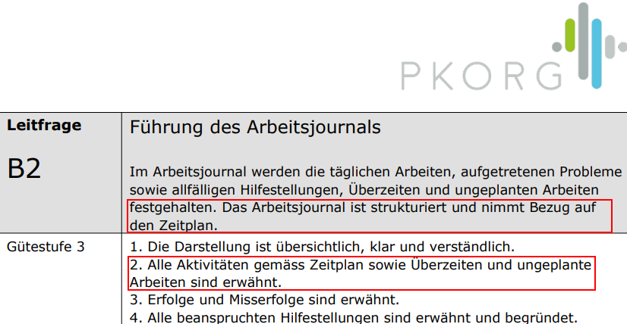

Der Zeitplan funktioniert mit folgenden Schlüssel-Elementen:
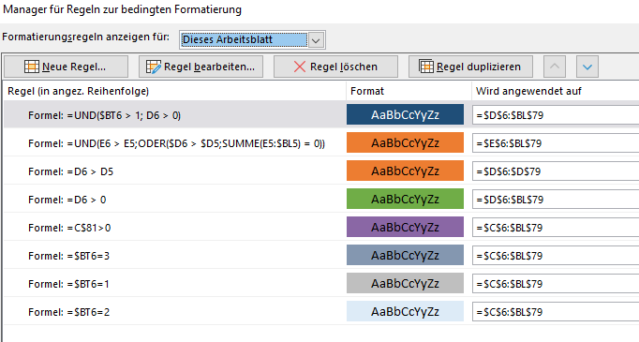 1.) Bedingte Formatierung => Ein Regelset steuert die Färbung der Zellen: |  | 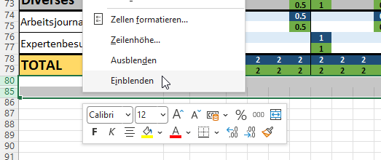 Spalten / Zeilen Einblenden: 1 - Spalten-(bzw.Zeilen-)übergreifend markieren 2 - Rechte Maustaste Einblenden Spalten / Zeilen Ausblenden: 1 - auszublendende Spalte bzw Zeilen(n) markieren 2 - Rechte Maustaste ausblenden
2.) Nicht-IPA-Halbtage / Tage (Wohenenden / Berufsfachschule) Diese werden violett eingefärbt und in den auszublendenden Zeilen unterhalb des Plans gesteuert: 1 in der Spalte führt zur entsprechenden Färbung |  | 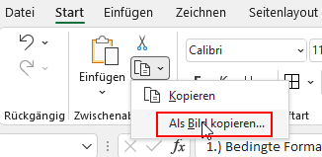 Übernehmen in Word: 1.) Bereich markieren (Plan mit oder ohne Legende 2.) 'Als Bild kopieren': 3.) nach Word wechseln & in A3-Quer Bereich - Zeitplan navigieren & Bild einfügen 4.) ev. noch Legenden seprat nach gleichem Prinzip kopieren und in Word entsprechend überlagern, falls nicht in Gesamtansicht.
3.) Zeilen-Färbung (auch Totalsummen-Berechnung): Diese erfolgt in der auszublendenden Spalte am Schluss des Zeitplans: => 3 = 'SOLL PhasenSumme' => 1 = 'IST PhasenSumme' => 2 = 'SOLL Einzeltätigkeit' => 0 = 'IST Einzeltätigkeit' Leer bzw <> (1|2|3) = keine Hintergrund-Formatierung |  | Beispiel:
4.) Bedingte Summen (Summe-Wenn-Formel): Die einzelnen Tätigkeiten der jeweiligen Phasen werden oberhalb in der Line des Phasentittels in je einer 'SOLL' uns 'IST'-Spalte aufsummiert. Dies erfolgt in jeder 2-Stunden Spalte. Die Totalsummen-Berechnung SOLL & IST (unterste Summe über alle Phasen) wird ebenfalls mittels dieser Formel über die unter 3) erklärte Spaltenkennung gesteuert.
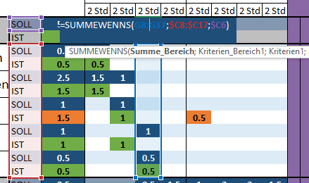 |  | 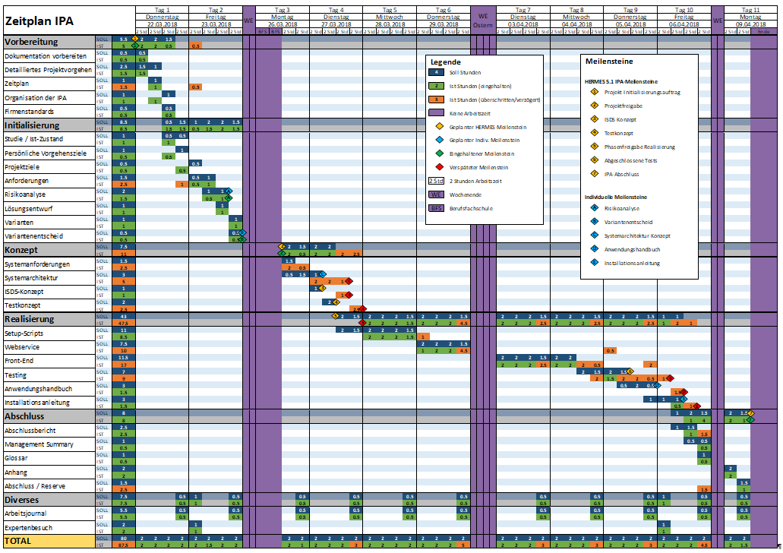
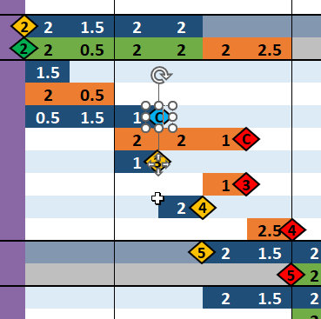 5.) Meilensteine: Meilensteine sind eingefügte Fomen mit Text und haben keine Dauer. Ensprechend sind immer auf eine Linie im Zeitraster zu setzen. Verschieben durch ausschneiden und einfügen auf der entsprechenden Zelle mit nach justieren der Position:

